仕様書
仕様書番号：penny00001 | 作者 | 确认者
 | 作成日 | 确认日

1, 現在の社員番号は、手入力するので、不便です。

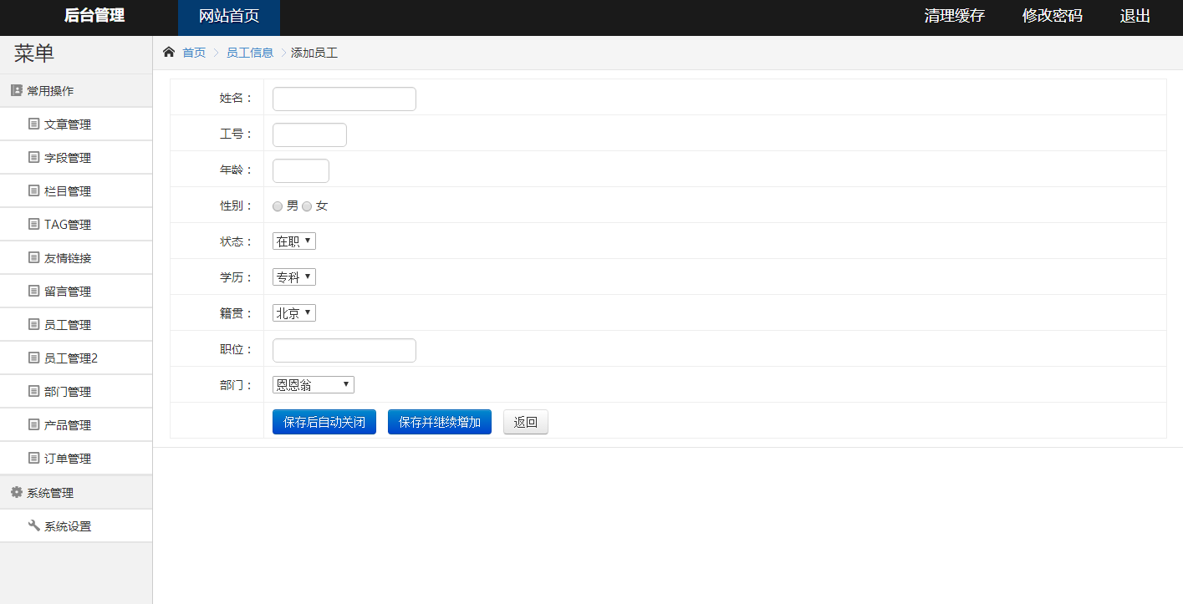

手入力する

修正後

このボタンをクリックして、随机六位数自动生成。
工号字段改成只读

生成

